关系图
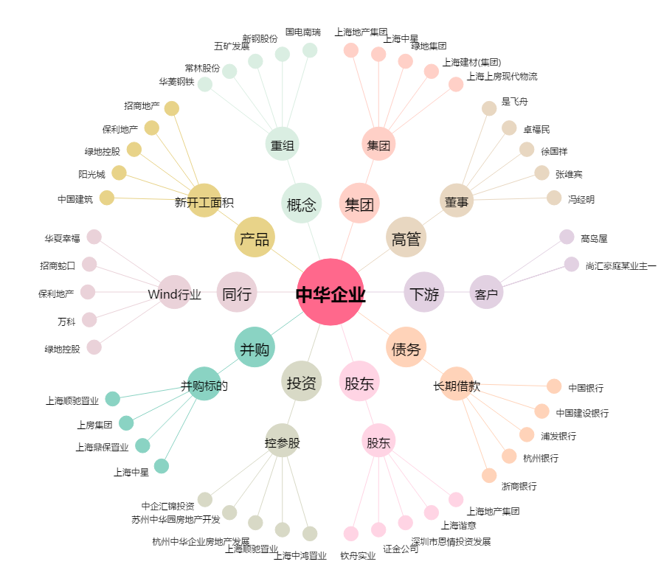
中华企业[600675.SH] - 关系概览图

